Sheet1
款号 | 主标数量 | 图片 | 尺码标数量 | 图片 | 地址
E25PU003 | 230 |  | S:90 M:95 L:53 XL:10 | 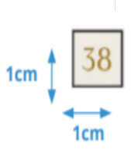 | 镂月戴富明
E25GI004 | 151 |  | S:60 M:65 L:38 XL:10
E25PU017 | 258 |  | S:100 M:110 L:60

